首页
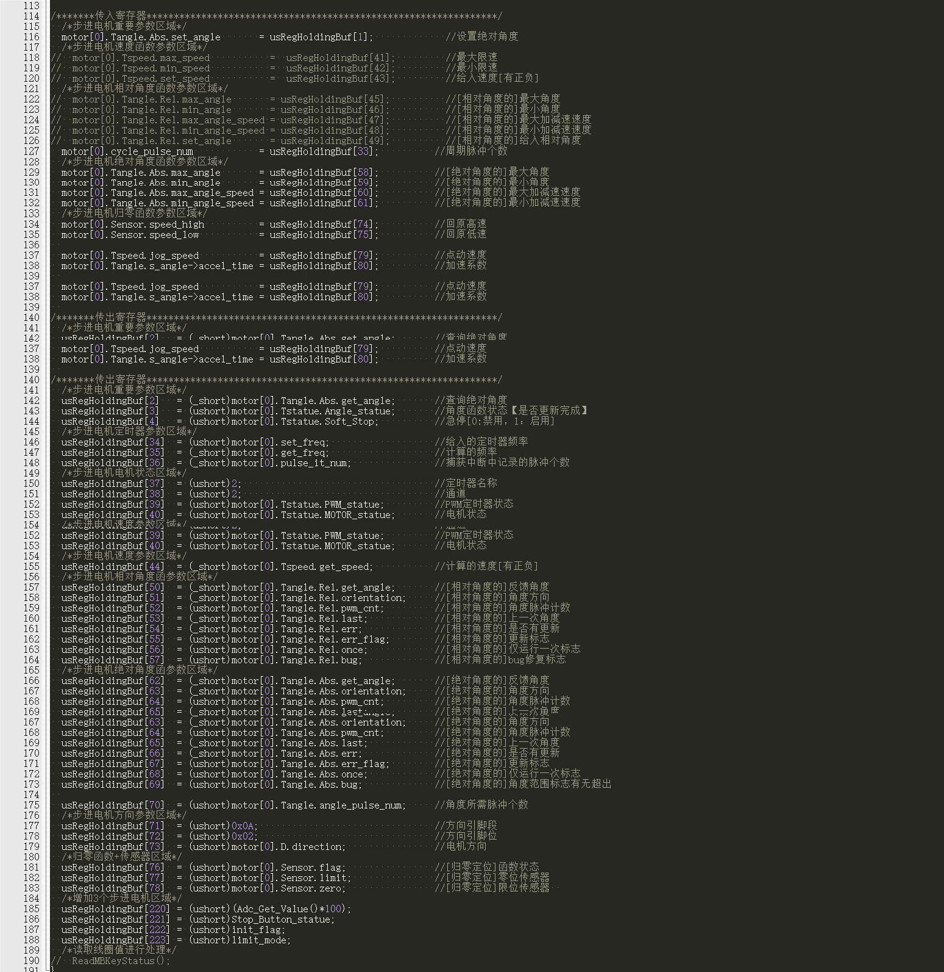
输入寄存器起始地址 | 1 | 数量 | 500 | 数据类型 | uint16_t | unsigned short int | 16位
保持寄存器起始地址 | 1 | 数量 | 500 | 数据类型 | uint16_t | unsigned short int | 16位
线圈起始地址 | 1 | 数量 | 160 | 数据类型 | uint8_t | unsigned short int | 8位
开关寄存器起始地址 | 1 | 数量 | 160 | 数据类型 | uint8_t | unsigned short int | 8位
表2.1 常用功能码

功能码 | 描述 | PLC地址 | 寄存器地址 | 位/字操作 | 操作数量
01H | 读线圈寄存器 | 00001-09999 | 0000H-FFFFH | 位操作 | 单个或多个
02H | 读离散输入寄存器 | 10001-19999 | 0000H-FFFFH | 位操作 | 单个或多个
03H | 读保持寄存器 | 40001-49999 | 0000H-FFFFH | 字操作 | 单个或多个
04H | 读输入寄存器 | 30001-39999 | 0000H-FFFFH | 字操作 | 单个或多个
05H | 写单个线圈寄存器 | 00001-09999 | 0000H-FFFFH | 位操作 | 单个
06H | 写单个保持寄存器 | 40001-49999 | 0000H-FFFFH | 字操作 | 单个
0FH | 写多个线圈寄存器 | 00001-09999 | 0000H-FFFFH | 位操作 | 多个
10H | 写多个保持寄存器 | 40001-49999 | 0000H-FFFFH | 字操作 | 多个

